Capacidade de Corrente
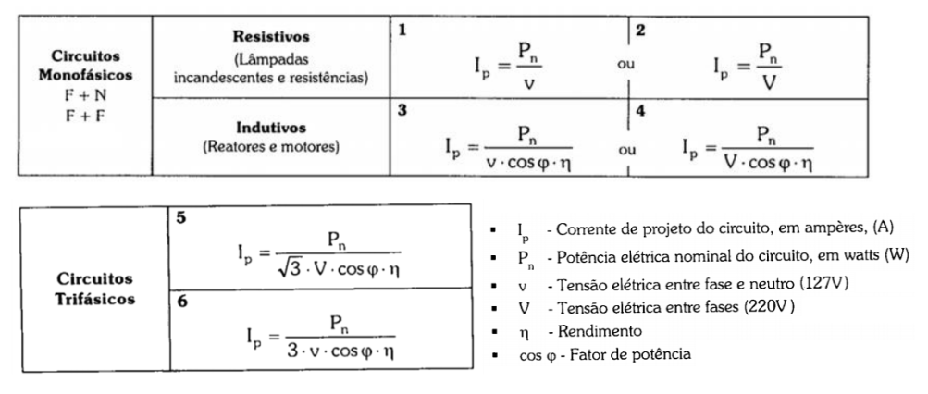
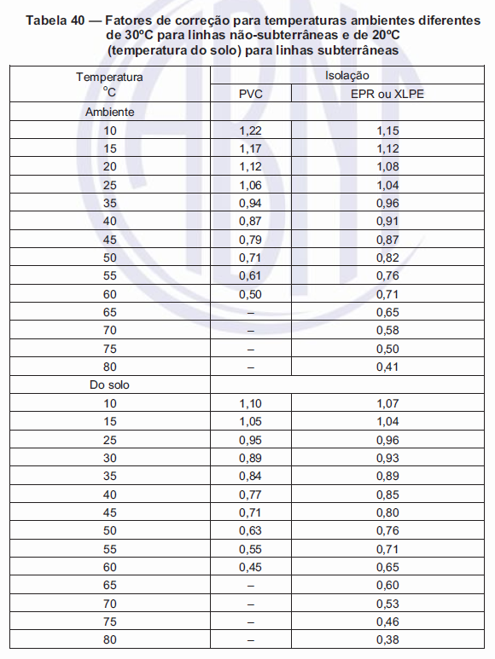
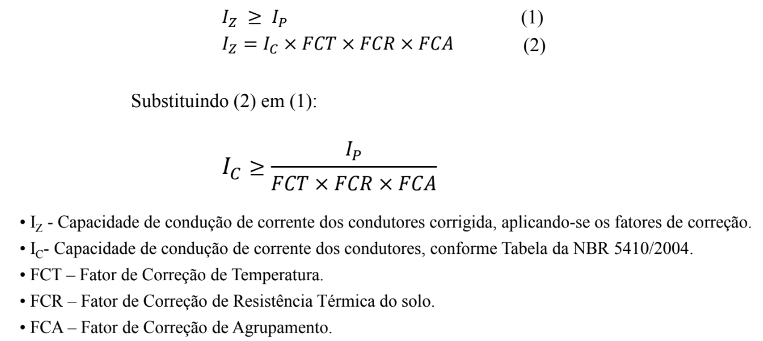
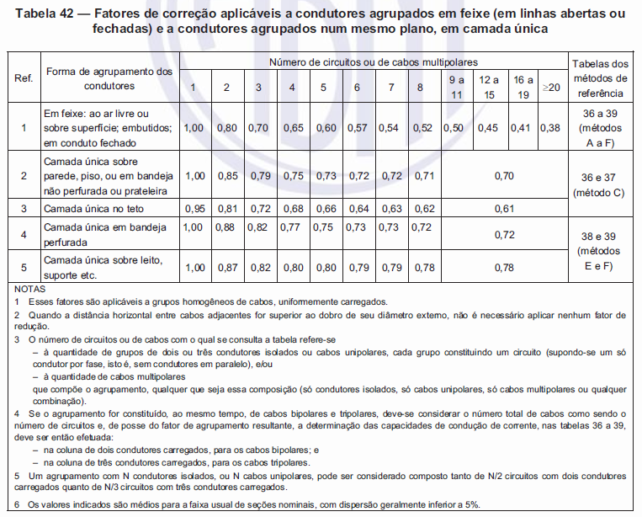
Dimensionamento de Condutores pelo Critério de Capacidade de Corrente
Circuito | Local de Utilização | Potencia Total (VA) | Tensão (V) | Corrente de Projeto Ip (A) | FCT | FCR | FCA | Corrente de Projeto Corrigida Ip' (A) | # (mm²)
1 | Iluminação (Quarto, Suíte, Banheiros, Circulação) | 700 | 127 | 5.51 | 1 | 1 | 0.65 | 8.48 | 0.5
2 | Iluminação (Área de Serviço, Cozinha, Garagem, Sala de Estar/Jantar) | 800 | 127 | 6.30 | 1 | 1 | 0.65 | 9.69 | 0.75
3 | Tomada TUG (Garagem + Sala de Estar + Circulação) | 600 | 127 | 4.72 | 1 | 1 | 0.65 | 7.27 | 0.5
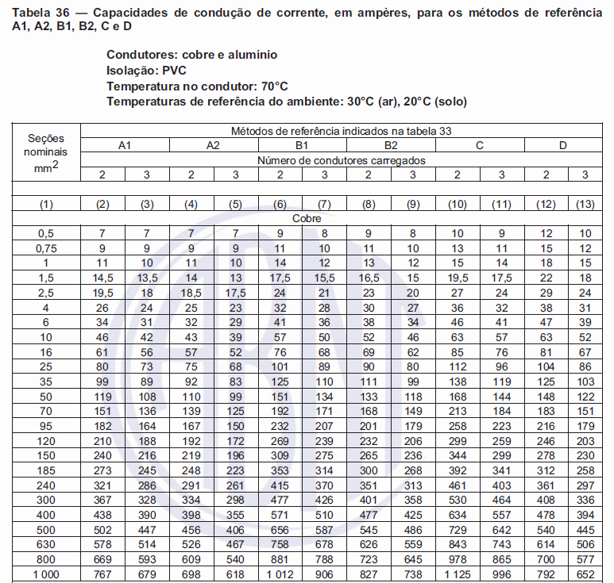
4 | Tomada TUG (Suíte) | 300 | 127 | 2.36 | 1 | 1 | 0.7 | 3.37 | 0.5
5 | Tomada TUE (Ar Condicionado Suíte) | 1900 | 127 | 14.96 | 1 | 1 | 0.7 | 21.37 | 2.5
6 | Tomada TUG (Banheiro Suíte) | 600 | 127 | 4.72 | 1 | 1 | 0.65 | 7.27 | 0.5
7 | Tomada TUE (Hidromassagem) | 5670 | 220 | 25.77 | 1 | 1 | 0.65 | 39.65 | 6
8 | Tomada TUE (Chuveiro suíte) | 6500 | 220 | 29.55 | 1 | 1 | 0.65 | 45.45 | 10
9 | Tomada TUG (Quarto) | 300 | 127 | 2.36 | 1 | 1 | 0.65 | 3.63 | 0.5
10 | Tomada TUE (Ar Condicionado Quarto) | 1900 | 127 | 14.96 | 1 | 1 | 0.65 | 23.02 | 2.5
11 | Tomada TUG (Área de Serviço) | 1800 | 127 | 14.17 | 1 | 1 | 0.65 | 21.80 | 2.5
12 | Tomada TUE (Máquina de Lavar) | 1750 | 220 | 7.95 | 1 | 1 | 0.65 | 12.24 | 1
13 | Tomada TUG (Cozinha) | 1900 | 127 | 14.96 | 1 | 1 | 0.7 | 21.37 | 2.5
14 | Tomada TUE (Forno Elétrico) | 1750 | 220 | 7.95 | 1 | 1 | 0.7 | 11.36 | 1
15 | Tomada TUE (Microondas) | 1625 | 220 | 7.39 | 1 | 1 | 0.7 | 10.55 | 0.75
16 | Tomada TUE (Chuveiro Banheiro Social) | 6500 | 220 | 29.55 | 1 | 1 | 0.65 | 45.45 | 10
17 | Tomada TUG (Banheiro Social) | 600 | 127 | 4.72 | 1 | 1 | 0.65 | 7.27 | 0.5
18 | Reserva | 600 | 127 | 4.72 | 1 | 1 | 1 | 4.72 | 0.5
19 | Reserva | 600 | 127 | 4.72 | 1 | 1 | 1 | 4.72 | 0.5
20 | Reserva | 600 | 127 | 4.72 | 1 | 1 | 1 | 4.72 | 0.5
21 | Reserva | 600 | 127 | 4.72 | 1 | 1 | 1 | 4.72 | 0.5
22 | Medidor para QDC | 37595 | 380.00 | 98.93 | 1 | 1 | 1 | 98.93 | 35

OBSERVAÇÕES
Foram tomadas as seguintes considerações:
• FCT = 1 (assumindo uma temperatura ambiente de 30°C);
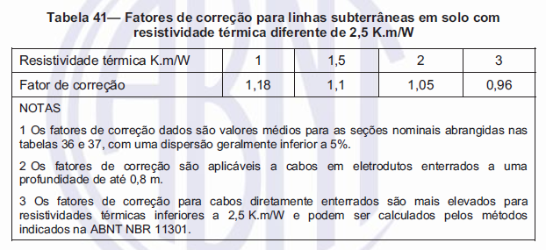
• FCR = 1 (assumindo um solo não úmido para a elaboração do projeto);
• FCA = Varia de acordo com a quantidade de cabos em um mesmo eletroduto (quantidade máxima de cabos por eletroduto = 4).

Queda de Tensão Unitária
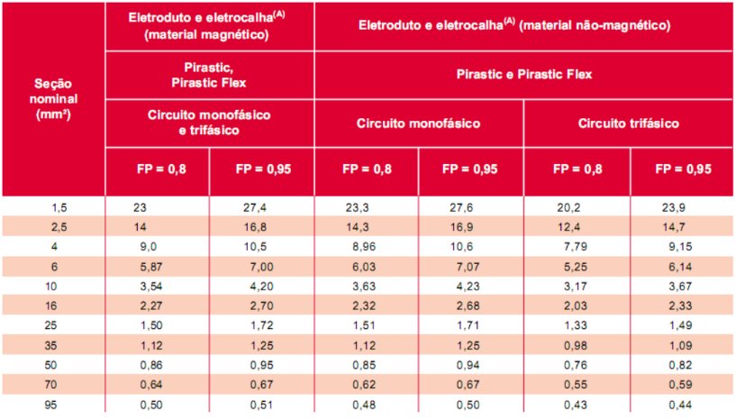
Dimensionamento de Condutores pelo Critério de Capacidade de Corrente
Circuito | Trecho | Potencia Total por Trecho (VA) | Tensão (V) | Ip (A) | Comprimento (l) do Trecho (m) | Comprimento (l) do Trecho (km) | ΔV unit [V/(A.km)] | Δe trecho (%) | Δe acum (%) | # (mm²)
1 | QDC/Iluminação (Quarto, Suíte, Banheiros, Circulação) | 700 | 127 | 5.51 | 1.50 | 0.0015 | 23.30 | 0.15 | 0.15 | 1.5
 |  | 300 |  | 2.36 | 1.08 | 0.0010813 |  | 0.05 | 0.20
 |  | 200 |  | 1.57 | 2.34 | 0.0023358 |  | 0.07 | 0.27
 |  | 100 |  | 0.79 | 2.13 | 0.0021262 |  | 0.03 | 0.30
2 | QDC/Iluminação (Área de Serviço, Cozinha, Garagem, Sala de Estar/Jantar) | 800 | 127 | 6.30 | 5.37 | 0.0053697 | 23.30 | 0.62 | 0.62 | 1.5
 |  | 200 |  | 1.57 | 3.19 | 0.0031857 |  | 0.09 | 0.71
 |  | 100 |  | 0.79 | 2.85 | 0.0028474 |  | 0.04 | 0.75
3 | QDC/TUG Sala + Corredor + Garagem | 600 | 127 | 4.72 | 1.50 | 0.0015 | 14.30 | 0.08 | 0.08 | 2.5
 |  | 400 |  | 3.15 | 3.87 | 0.0038697 |  | 0.14 | 0.22
 |  | 100 |  | 0.79 | 7.95 | 0.007949 |  | 0.07 | 0.29
4 | QDC/TUG Suíte | 300 | 127 | 2.36 | 3.20 | 0.0032008 | 14.30 | 0.09 | 0.09 | 2.5
 |  | 100 |  | 0.79 | 5.82 | 0.0058162 |  | 0.05 | 0.14
5 | QDC/AC Suíte | 1900 | 127 | 14.96 | 7.76 | 0.0077578 | 14.30 | 1.31 | 1.31 | 2.5
6 | QDC/TUG B Suíte | 600 | 127 | 4.72 | 7.44 | 0.0074387 | 14.30 | 0.40 | 0.40 | 2.5
7 | QDC/Hidro | 5670 | 220 | 25.77 | 8.14 | 0.0081361 | 6.03 | 0.57 | 0.57 | 6
8 | QDC/Chuveiro WC Suíte | 6500 | 220 | 29.55 | 6.38 | 0.0063799 | 3.63 | 0.31 | 0.31 | 10
9 | QDC/TUG Quarto | 300 | 127 | 2.36 | 4.92 | 0.0049171 | 14.30 | 0.13 | 0.13 | 2.5
 |  | 100 |  | 0.79 | 7.70 | 0.0077008 |  | 0.07 | 0.20
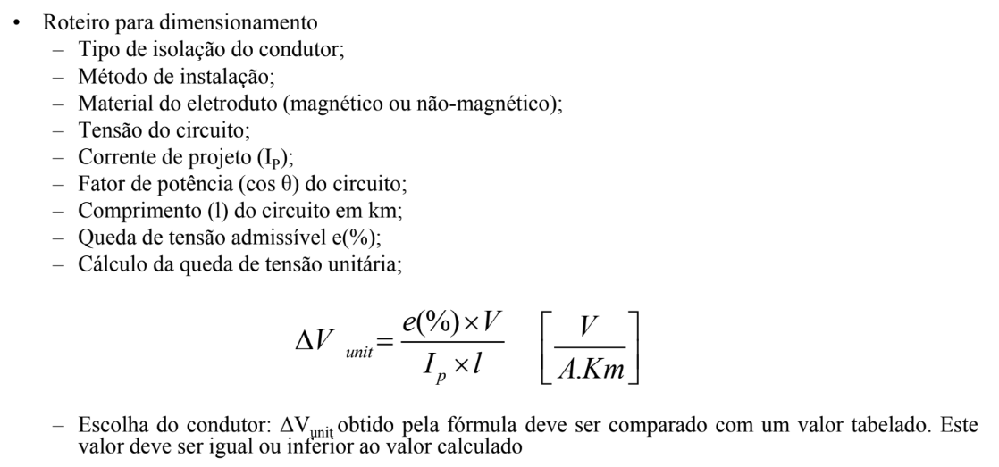
10 | QDC/AC Quarto | 1900 | 127 | 14.96 | 9.70 | 0.0096963 | 14.30 | 1.63 | 1.63 | 2.5
11 | QDC/TUG A Serviço | 1800 | 127 | 14.17 | 11.40 | 0.0114028 | 14.30 | 1.82 | 1.82 | 2.5
 |  | 1200 |  | 9.45 | 3.59 | 0.0035916 |  | 0.38 | 2.20
12 | QDC/Máquina de Lavar | 1750 | 220 | 7.95 | 14.28 | 0.014279 | 14.30 | 0.74 | 0.74 | 2.5
13 | QDC/TUG Cozinha | 1900 | 127 | 14.96 | 5.31 | 0.0053111 | 14.30 | 0.89 | 0.89 | 2.5
 |  | 700 |  | 5.51 | 5.72 | 0.0057216 |  | 0.36 | 1.25
 |  | 100 |  | 0.79 | 6.77 | 0.0067668 |  | 0.06 | 1.31
14 | QDC/Forno | 1750 | 220 | 7.95 | 8.50 | 0.0085003 | 14.30 | 0.44 | 0.44 | 2.5
15 | QDC/Microondas | 1625 | 220 | 7.39 | 8.50 | 0.0085003 | 14.30 | 0.41 | 0.41 | 2.5
16 | QDC/Chuveiro WC Social | 6500 | 220 | 29.55 | 4.47 | 0.0044739 | 3.63 | 0.22 | 0.22 | 10
17 | QDC/TUG B Social | 600 | 127 | 4.72 | 5.44 | 0.0054449 | 14.30 | 0.29 | 0.29 | 2.5
22 | Medidor/QDC | 37595 | 380.00 | 98.93 | 13.47 | 0.0134656 | 1.12 | 0.39 | 0.39 | 35

OBSERVAÇÕES
• Eletroduto/eletrocalha (material não-magnético);
• Será considerado fp = 0,8 para circuitos de tomada e fp = 0,95 para circuitos de iluminação;
• A queda de tensão acumulada deve ser menor que 4%;
• O cálculo da queda de tensão será aplicado apenas para o ramo de maior comprimento do circuito;
• Considerando que a casa projetada possui pé direito de 3m, será somado: 1,5m (subida QDC para o teto); 2,7m (para tomadas baixas); 1,7m (para tomadas médias e interruptores); e 1m (para tomadas altas).

Dimensionamento de Eletrodutos
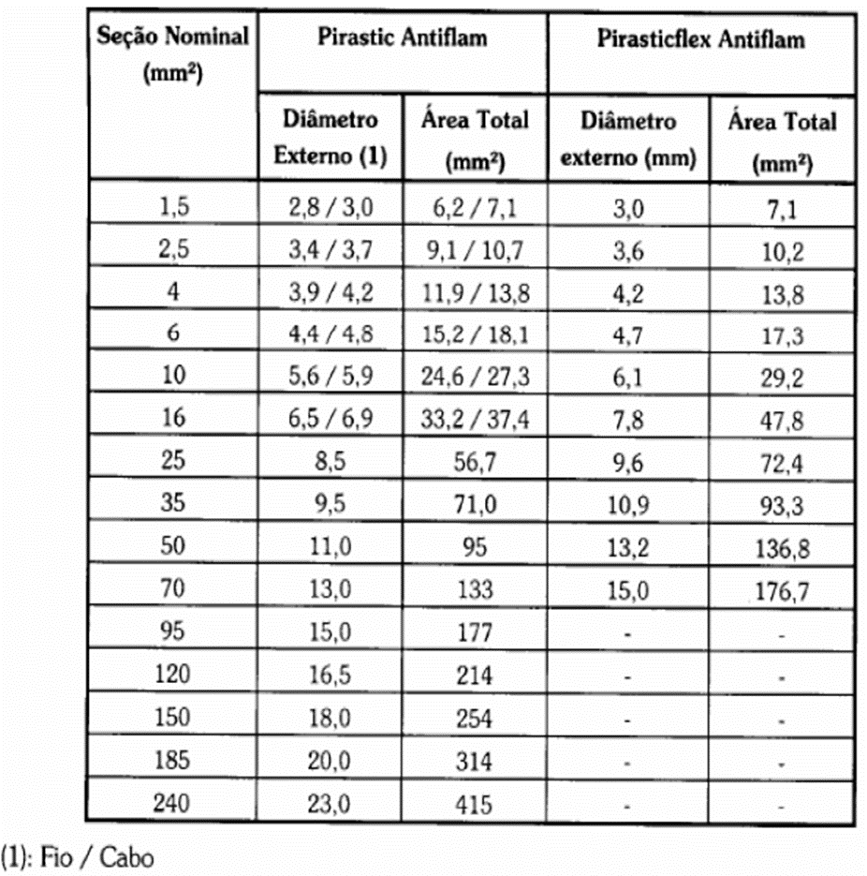
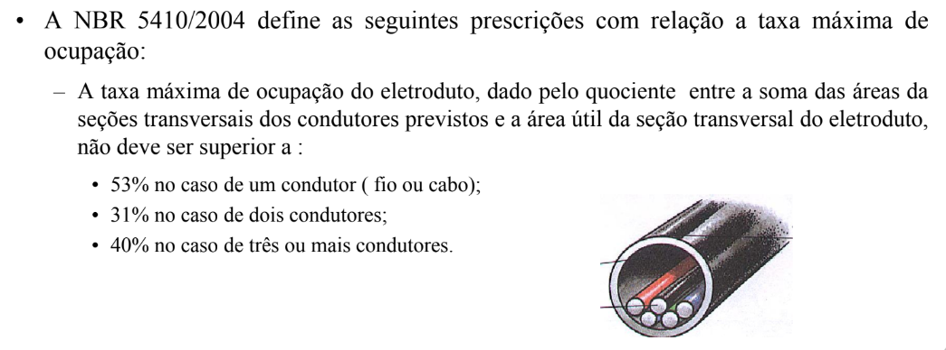
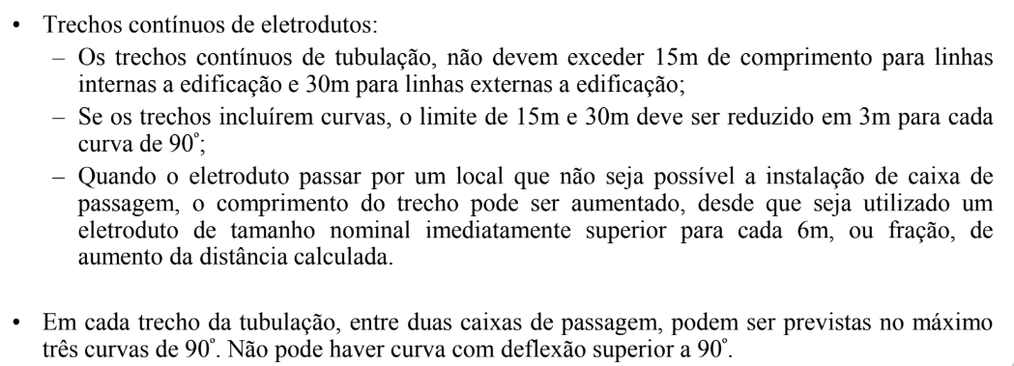
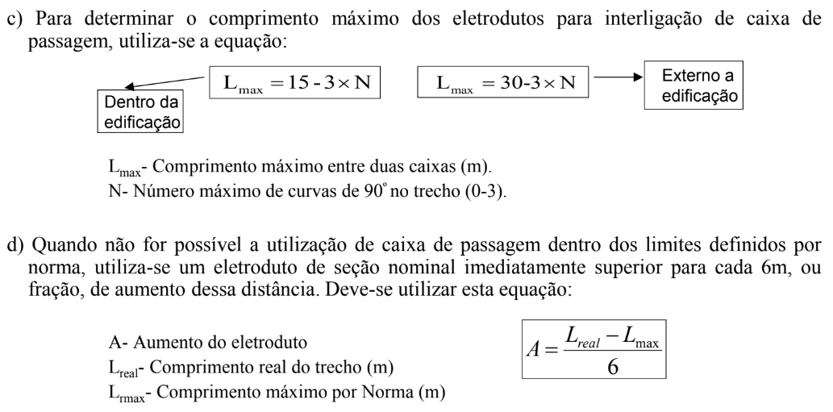
Dimensionamento de Eletrodutos
Eletroduto | Local | Circuitos presentes no eletroduto | N° de Condutores no Eletroduto |  |  |  |  |  |  | Área ocupada pelos condutores elétricos St (mm²) | Taxa de ocupação Tx (0,53; 0,31; 0,4) | Diâmetro interno calculado Di (mm) | Diametro interno nominal (mm) | Diametro externo nominal (mm) | Referência de Rosca | Comprimento do eletroduto Lreal (m) | Número maximo de curvas de 90° no trecho | Comprimento máximo entre duas caixas Lmax (m) | Aumento do Eletroduto | Referência de Rosca com aumento
 |  |  | 1,5mm² | 2,5mm² | 6mm² | 10mm² | 16mm² | 25mm² | 35mm²
1 | Sala de Estar/Jantar | 2,3,11,12 | 2 | 5 |  |  |  |  |  | 67.90 | 0.40 | 14.70 | 16 | 20 | 1/2'' | 5.37 | 1 | 12 | -1.11 | 1/2''
2 | Sala de Estar/Jantar | 2,3 | 5 | 3 |  |  |  |  |  | 67.60 | 0.40 | 14.67 | 16 | 20 | 1/2'' | 2.11 | 0 | 15 | -2.15 | 1/2''
3 | Sala de Estar/Jantar | 2,3 | 4 | 3 |  |  |  |  |  | 60.53 | 0.40 | 13.88 | 16 | 20 | 1/2'' | 3.26 | 1 | 12 | -1.46 | 1/2''
4 | Sala de Estar/Jantar | 3 |  | 3 |  |  |  |  |  | 32.26 | 0.40 | 10.13 | 16 | 20 | 1/2'' | 4.20 | 1 | 12 | -1.30 | 1/2''
5 | Sala de Estar/Jantar | 3 |  | 3 |  |  |  |  |  | 32.26 | 0.40 | 10.13 | 16 | 20 | 1/2'' | 2.93 | 2 | 9 | -1.01 | 1/2''
6 | Sala de Estar/Jantar | 2,3 | 3 | 3 |  |  |  |  |  | 53.46 | 0.40 | 13.05 | 16 | 20 | 1/2'' | 2.82 | 1 | 12 | -1.53 | 1/2''
7 | Sala de Estar/Jantar | 3 |  | 3 |  |  |  |  |  | 32.26 | 0.40 | 10.13 | 16 | 20 | 1/2'' | 3.02 | 2 | 9 | -1.00 | 1/2''
8 | Circulação | 1,3,9,10 | 2 | 7 |  |  |  |  |  | 89.40 | 0.40 | 16.87 | 21 | 20 | 3/4'' | 2.58 | 1 | 12 | -1.57 | 3/4''
9 | Circulação | 1 | 2 |  |  |  |  |  |  | 14.14 | 0.40 | 6.71 | 16 | 20 | 1/2'' | 2.62 | 1 | 12 | -1.56 | 1/2''
10 | Circulação | 3 |  | 3 |  |  |  |  |  | 32.26 | 0.40 | 10.13 | 16 | 20 | 1/2'' | 3.34 | 1 | 12 | -1.44 | 1/2''
11 | Quarto | 1,9,10 | 2 | 5 |  |  |  |  |  | 67.90 | 0.40 | 14.70 | 16 | 20 | 1/2'' | 2.34 | 0 | 15 | -2.11 | 1/2''
12 | Quarto | 1,9 | 2 | 3 |  |  |  |  |  | 46.39 | 0.40 | 12.15 | 16 | 20 | 1/2'' | 3.21 | 1 | 12 | -1.47 | 1/2''
13 | Quarto | 9 |  | 3 |  |  |  |  |  | 32.26 | 0.40 | 10.13 | 16 | 20 | 1/2'' | 2.42 | 1 | 12 | -1.60 | 1/2''
14 | Quarto | 9 |  | 3 |  |  |  |  |  | 32.26 | 0.40 | 10.13 | 16 | 20 | 1/2'' | 4.13 | 1 | 12 | -1.31 | 1/2''
15 | Quarto | 1,9,10 | 2 | 5 |  |  |  |  |  | 67.90 | 0.40 | 14.70 | 16 | 20 | 1/2'' | 2.13 | 0 | 15 | -2.15 | 1/2''
16 | Quarto | 9,1 |  | 5 |  |  |  |  |  | 53.76 | 0.40 | 13.08 | 16 | 20 | 1/2'' | 2.65 | 1 | 12 | -1.56 | 1/2''
17 | Quarto | 9 |  | 3 |  |  |  |  |  | 32.26 | 0.40 | 10.13 | 16 | 20 | 1/2'' | 2.92 | 2 | 9 | -1.01 | 1/2''
18 | Banheiro Suíte | 1,6,7,8 | 2 | 2 | 2 | 3 |  |  |  | 153.85 | 0.40 | 22.13 | 26.8 | 25 | 1'' | 4.61 | 1 | 12 | -1.23 | 1''
19 | Banheiro Suíte | 7 |  |  | 3 |  |  |  |  | 54.29 | 0.40 | 13.15 | 16 | 20 | 1/2'' | 3.53 | 1 | 12 | -1.41 | 1/2''
20 | Banheiro Suíte | 1,6 | 2 | 3 |  |  |  |  |  | 46.39 | 0.40 | 12.15 | 16 | 20 | 1/2'' | 2.83 | 1 | 12 | -1.53 | 1/2''
21 | Banheiro Suíte | 8 |  |  |  | 3 |  |  |  | 82.02 | 0.40 | 16.16 | 21 | 20 | 3/4'' | 1.77 | 1 | 12 | -1.70 | 3/4''
22 | Suíte | 1,4,5 | 2 | 5 |  |  |  |  |  | 67.90 | 0.40 | 14.70 | 16 | 20 | 1/2'' | 3.20 | 1 | 12 | -1.47 | 1/2''
23 | Suíte | 4 |  | 3 |  |  |  |  |  | 32.26 | 0.40 | 10.13 | 16 | 20 | 1/2'' | 3.87 | 1 | 12 | -1.36 | 1/2''
24 | Suíte | 4 |  | 3 |  |  |  |  |  | 32.26 | 0.40 | 10.13 | 16 | 20 | 1/2'' | 3.87 | 1 | 12 | -1.36 | 1/2''
25 | Suíte | 1,5 | 4 | 3 |  |  |  |  |  | 60.53 | 0.40 | 13.88 | 16 | 20 | 1/2'' | 3.08 | 1 | 12 | -1.49 | 1/2''
26 | Suíte | 1 | 3 |  |  |  |  |  |  | 21.21 | 0.40 | 8.22 | 16 | 20 | 1/2'' | 2.84 | 1 | 12 | -1.53 | 1/2''
27 | Suíte | 1,5 | 4 | 3 |  |  |  |  |  | 60.53 | 0.40 | 13.88 | 16 | 20 | 1/2'' | 2.18 | 0 | 15 | -2.14 | 1/2''
28 | Suíte | 1,4 | 3 | 3 |  |  |  |  |  | 53.46 | 0.40 | 13.05 | 16 | 20 | 1/2'' | 3.39 | 1 | 12 | -1.43 | 1/2''
29 | Suíte |  |  | 3 |  |  |  |  |  | 32.26 | 0.40 | 10.13 | 16 | 20 | 1/2'' | 2.42 | 2 | 9 | -1.10 | 1/2''
30 | Banheiro | 1,3,17,16 | 2 | 4 |  | 3 |  |  |  | 139.16 | 0.40 | 21.05 | 26.8 | 25 | 1'' | 2.76 | 1 | 12 | -1.54 | 1''
31 | Banheiro | 16 |  |  |  | 3 |  |  |  | 82.02 | 0.40 | 16.16 | 21 | 20 | 3/4'' | 1.72 | 1 | 12 | -1.71 | 3/4''
32 | Banheiro | 1,3,17 | 2 | 5 |  |  |  |  |  | 67.90 | 0.40 | 14.70 | 16 | 20 | 1/2'' | 2.69 | 1 | 12 | -1.55 | 1/2''
33 | Banheiro | 3 |  | 3 |  |  |  |  |  | 32.26 | 0.40 | 10.13 | 16 | 20 | 1/2'' | 2.25 | 2 | 9 | -1.13 | 1/2''
34 | Cozinha | 13,14,15 |  | 7 |  |  |  |  |  | 75.26 | 0.40 | 15.48 | 16 | 20 | 1/2'' | 5.31 | 1 | 12 | -1.11 | 1/2''
35 | Cozinha | 2,13 | 3 | 3 |  |  |  |  |  | 53.46 | 0.40 | 13.05 | 16 | 20 | 1/2'' | 2.95 | 0 | 15 | -2.01 | 1/2''
36 | Cozinha | 13 |  | 3 |  |  |  |  |  | 32.26 | 0.40 | 10.13 | 16 | 20 | 1/2'' | 0.81 | 2 | 9 | -1.37 | 1/2''
37 | Cozinha | 14,15 |  | 5 |  |  |  |  |  | 53.76 | 0.40 | 13.08 | 16 | 20 | 1/2'' | 3.19 | 1 | 12 | -1.47 | 1/2''
38 | Cozinha | 2,13 | 3 | 3 |  |  |  |  |  | 53.46 | 0.40 | 13.05 | 16 | 20 | 1/2'' | 3.62 | 1 | 12 | -1.40 | 1/2''
39 | Cozinha | 13 |  | 3 |  |  |  |  |  | 32.26 | 0.40 | 10.13 | 16 | 20 | 1/2'' | 2.70 | 2 | 9 | -1.05 | 1/2''
40 | Cozinha | 13 |  | 3 |  |  |  |  |  | 32.26 | 0.40 | 10.13 | 16 | 20 | 1/2'' | 3.37 | 2 | 9 | -0.94 | 1/2''
41 | Cozinha | 2,11,12 | 2 | 5 |  |  |  |  |  | 67.90 | 0.40 | 14.70 | 16 | 20 | 1/2'' | 2.85 | 0 | 15 | -2.03 | 1/2''
42 | Cozinha | 2,11,12 | 2 | 5 |  |  |  |  |  | 67.90 | 0.40 | 14.70 | 16 | 20 | 1/2'' | 3.19 | 0 | 15 | -1.97 | 1/2''
43 | Área de Serviço | 2 | 3 |  |  |  |  |  |  | 21.21 | 0.40 | 8.22 | 16 | 20 | 1/2'' | 2.67 | 1 | 12 | -1.56 | 1/2''
44 | Área de Serviço | 2,11 | 3 | 3 |  |  |  |  |  | 53.46 | 0.40 | 13.05 | 16 | 20 | 1/2'' | 2.70 | 1 | 12 | -1.55 | 1/2''
45 | Área de Serviço | 11 |  | 3 |  |  |  |  |  | 32.26 | 0.40 | 10.13 | 16 | 20 | 1/2'' | 0.89 | 2 | 9 | -1.35 | 1/2''
46 | Área de Serviço | 12 |  | 3 |  |  |  |  |  | 32.26 | 0.40 | 10.13 | 16 | 20 | 1/2'' | 2.88 | 1 | 12 | -1.52 | 1/2''
47 | Área de Serviço | 11 |  | 3 |  |  |  |  |  | 32.26 | 0.40 | 10.13 | 16 | 20 | 1/2'' | 3.02 | 1 | 12 | -1.50 | 1/2''
48 | Garagem | 2 | 3 |  |  |  |  |  |  | 21.21 | 0.40 | 8.22 | 16 | 20 | 1/2'' | 5.26 | 2 | 9 | -0.62 | 1/2''
49 | Garagem | 2 | 3 |  |  |  |  |  |  | 21.21 | 0.40 | 8.22 | 16 | 20 | 1/2'' | 1.90 | 2 | 9 | -1.18 | 1/2''
50 | Garagem | 2,3 | 2 | 3 |  |  |  |  |  | 46.39 | 0.40 | 12.15 | 16 | 20 | 1/2'' | 0.15 | 0 | 15 | -2.48 | 1/2''
51 | Medidor para QDC |  |  |  |  |  | 1 | 1 | 3 | 306.78 | 0.40 | 31.25 | 35 | 32 | 1.1/4'' | 13.47 | 2 | 9 | 0.74 | 1.1/4''

OBSERVAÇÕES
• Eletroduto/eletrocalha (material não-magnético);
• Considerando que a casa projetada possui pé direito de 3m, será somado: 1,5m (subida QDC para o teto); 2,7m (para tomadas baixas); 1,7m (para tomadas médias e interruptores); e 1m (para tomadas altas).

Dimensionamento Categoria da Un
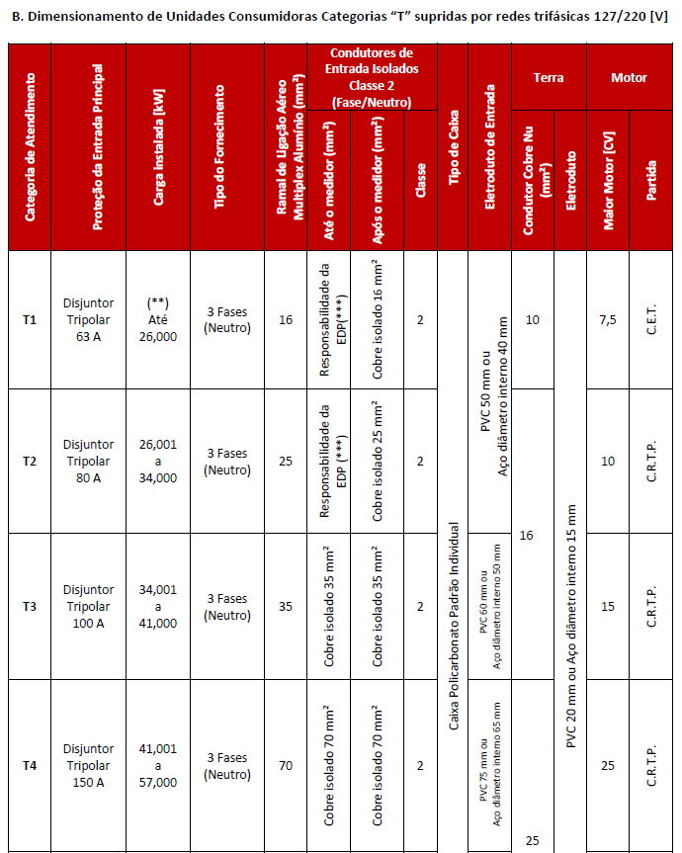
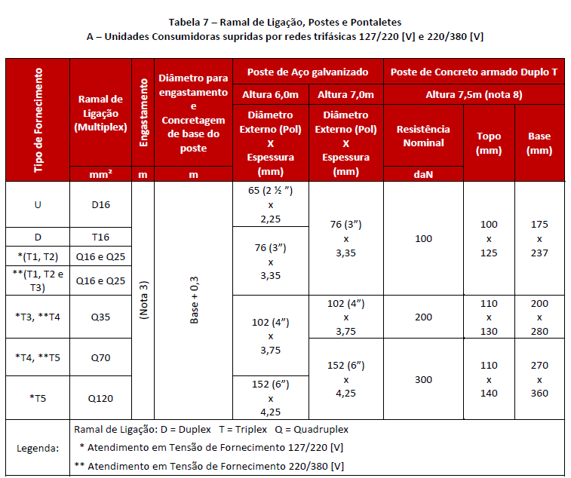
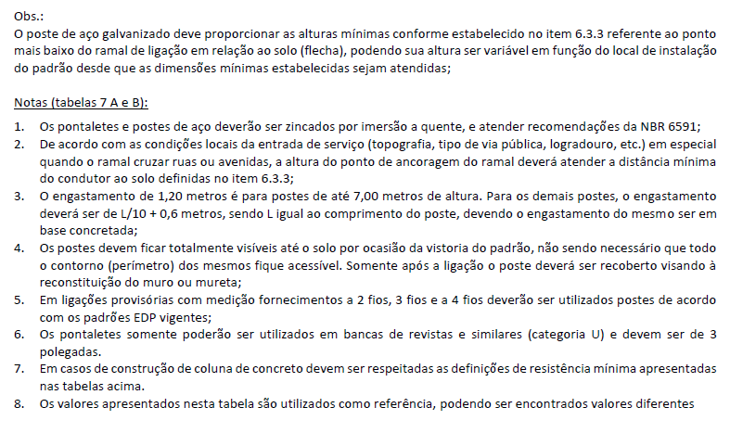
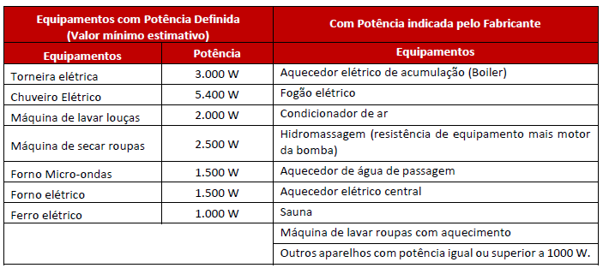
Cálculo da Carga Instalada (kW) (de acordo com a norma PT.DT.PDN.03.14.014 da EDP ESPÍRITO SANTO)
Iluminação | Potência aparente total dos pontos de luz projetados | Potencia (VA) | Fator de Potência | Potência Total (W)
 |  | 1500 | 1 | 1500
TUG | Em função da área construída | Área (m²) |  | Potência Total (W)
 |  | 72.20 |  | 2600
TUE | Aplicação | Unidade | Potência Unitária (W) | Potência Total (W)
 | Chuveiro | 2 | 5400 | 10800
 | Aquecedor Hidro | 1 | 5200 | 5200
 | Motor Hidro 1/2cv | 1 | 790 | 790
 | Ar condicionado | 2 | 1720 | 3440
 | Microondas | 1 | 1500 | 1500
 | Forno elétrico | 1 | 1500 | 1500
 | Máquina de lavar roupa | 1 | 2500 | 2500
Total |  |  |  | 29830
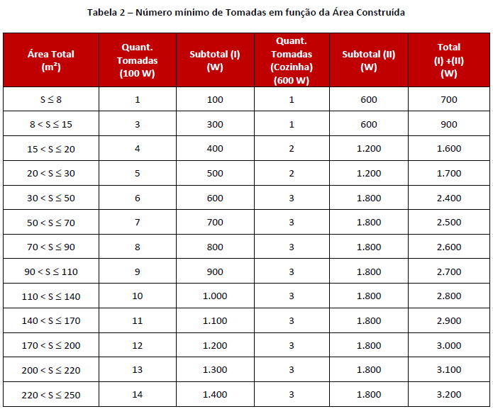
 |  |  |  |  | Classificação da Categoria de Atendimento da Unidade Consumidora
 |  |  |  |  | Categoria de Atendimento | Proteção da Entrada Principal | Carga Instalada (kW) | Tipo de Fornecimento | Ramal de Ligação Aéreo Multiplex Alumínio (mm²) | Condutores de Entrada Isolados Classe 2 (Fase/Neutro) |  |  | Tipo de Caixa | Eletroduto de Entrada | Terra |  | Motor
 |  |  |  |  |  |  |  |  |  | Até o medidor (mm²) | Após o medidor (mm²) | Classe |  |  | Condutor Cobre Nu (mm²) | Eletroduto | Maior Motor (cv) | Partida
 |  |  |  |  | T2 | Disjuntor Tripolar 80A | 26001 a 34000 | 3 Fases (Neutro) | 25 | Responsabilidade da EDP | Cobre Isolado 25mm² | 2 | Caixa Policarbonato Padrão Individual | PVC 50mm ou Aço diametro interno 40mm | 16 | PVC 20mm ou Aço diametro interno 15mm | 10 | C. R. T. P.
 |  |  |  |  | Ramal de Ligação, Poste e Pontaletes
 |  |  |  |  | Ramal de Ligação (Multiplex) |  | Engastamento |  | Diametro para engastamento e Concretagem da base do poste |  | Poste de Aço Galvanizado
 |  |  |  |  | mm² |  | m |  | m |  | Altura 7,0m
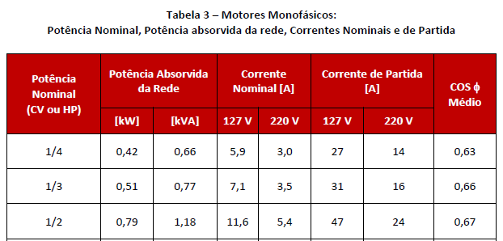
 |  |  |  |  | Q16 e Q25 |  | (Nota 3) |  | Base + 0,3 |  | Diametro Externo (Pol) x Espessura (mm)
 |  |  |  |  |  |  |  |  |  |  | 76 (3") x 3,35

